C IV - LZ 2020 HH, Teil 1

Statistisches Amt
für Hamburg und Schleswig-Holstein

 | STATISTISCHE BERICHTE
 | Kennziffer: C IV - LZ 2020 HH, Teil 1 Bodennutzung

 | Die Bodennutzung in Hamburg
 | 2020
 | endgültiges Ergebnis der Landwirtschaftszählung

 | Herausgegeben am: 18. Februar 2022

Abb.1
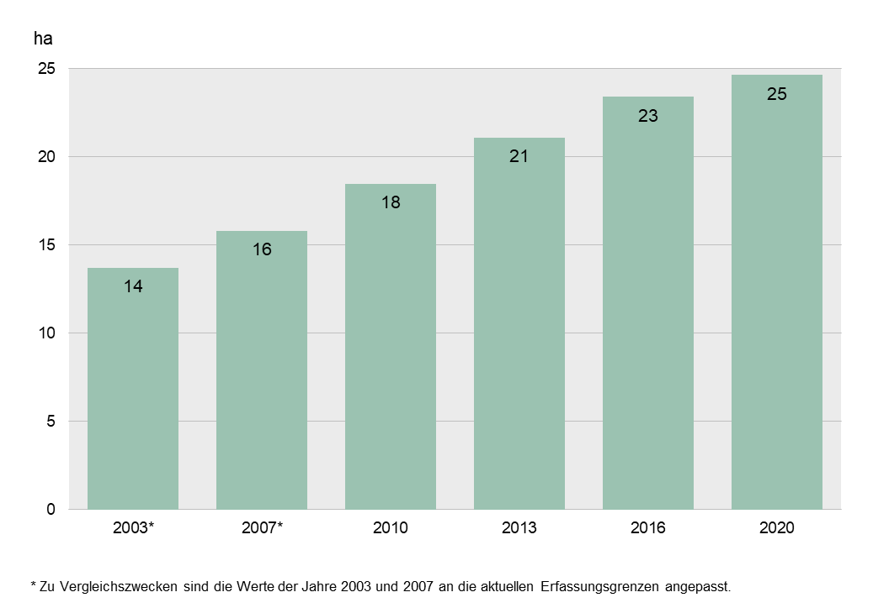
Abb. 1: Durchschnittliche Betriebsgröße in Hamburg 1999, 2003, 2007, 2010, 2013, 2016 und 2020
- landwirtschaftlich genutzte Fläche in Hektar -

Abb. 2
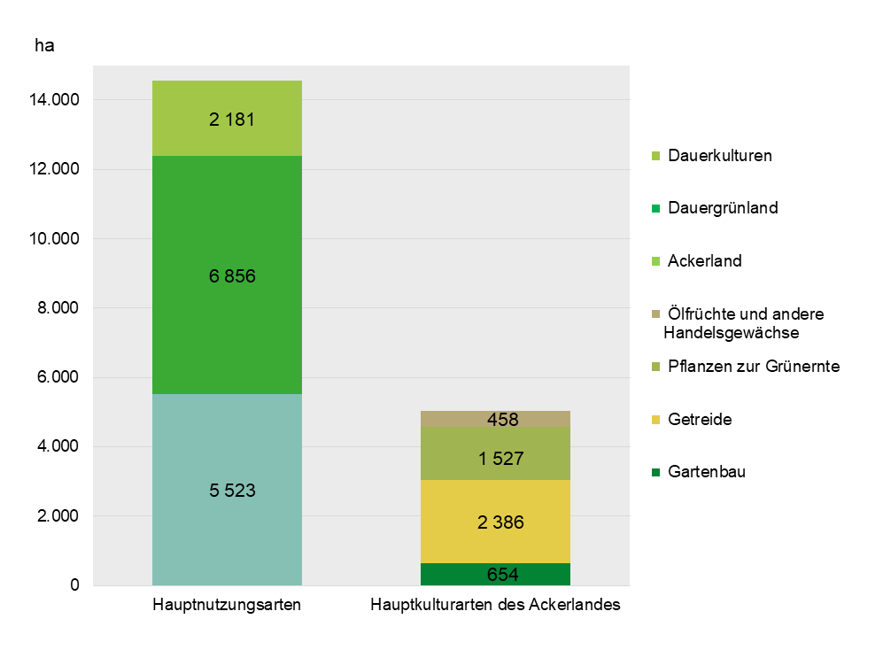
Abb. 2: Hauptnutzungs- und Kulturarten des Ackerlandes in Hamburg 2020
- landwirtschaftlich genutzte Fläche in Hektar -

Abb.3
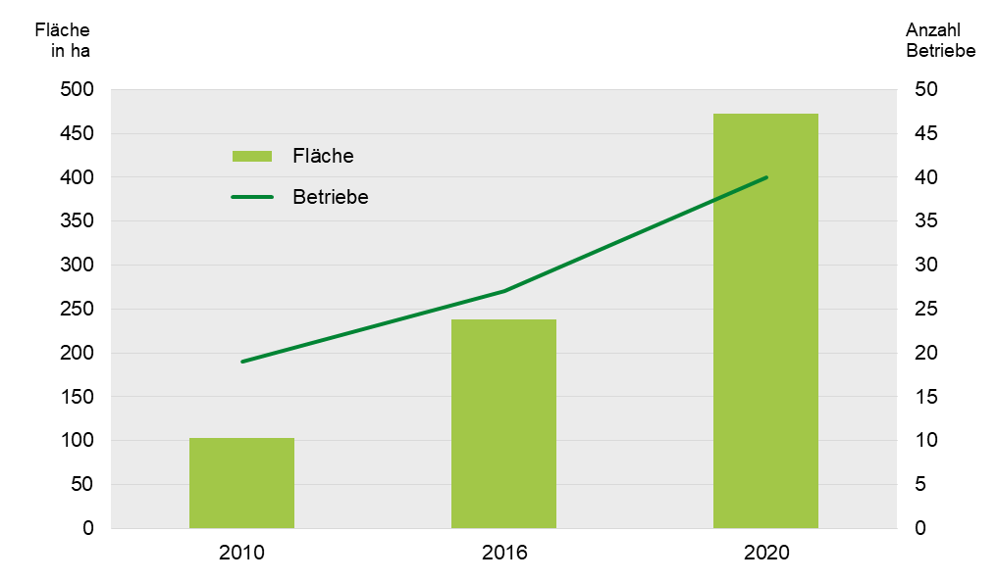
Abb. 3: Zwischenfruchtanbau in Hamburg 2010, 2016 und 2020
- Fläche in Hektar und Anzahl Betriebe -

